Câu 2
Sort n | Selection Sort | Interchange Sort | Insertion Sort | Binary Insertion Sort | Bubble Sort | Shaker Sort | Counting Sort | Quick Sort | Merge Sort | Heap Sort | Shell Sort | Radix Sort
100 | 0 | 0 | 0 | 0 | 0 | 0 | 0 | 0 | 0 | 0 | 0 | 0
1000 | 0 | 0 | 0 | 0 | 0 | 0 | 0 | 0 | 0 | 0 | 0 | 0
10000 | 0.094 | 0.267 | 0.047 | 0.032 | 0.315 | 0.22 | 0 | 0 | 0 | 0 | 0 | 0
100000 | 4.465 | 16.938 | 4.459 | 3.3 | 35.609 | 24.021 | 0 | 0 | 0.015 | 0.015 | 0.004 | 0
1000000 | 963.088 | 931.498 | 488.875 | 485.388 | 3622.55 | 2321.13 | 0.013 | 0.109 | 0.208 | 0.194 | 0.048 | 0.011

n = 10000
n = 100000

Dựa vào bảng thống kê trên, có thể kết luận được là:
- Radix Sort là thuật toán có thời gian chạy nhanh nhất.
- Bubble Sort là thuật toán có thời gian chạy chậm nhất.

Mã số sinh viên | Họ tên
22520105 | Lê Trần Gia Bảo
22520731 | Lê Trần Gia Lạc
22520868 | Lương Hoàng Minh
22520973 | Ngô Vũ Hạo Nguyên

Câu 3
Thông tin Tên thuật toán | Ý tưởng | Thuật toán | Minh họa thuật toán | Trạng thái của thuật toán |  | Độ phức tạp thời gian trong các trường hợp |  |  | Độ phức tạp không gian | Nhận xét khác
 |  |  |  | Tốt nhất | Xấu nhất | Xấu nhất | Tốt nhất | Trung bình
Selection Sort | Tìm kiếm phần tử nhỏ nhất trong mảng và đưa nó về đầu mảng. Sau đó, tiếp tục tìm kiếm phần tử nhỏ nhất trong các phần tử còn lại của mảng và đưa nó về vị trí tiếp theo của mảng | void selectionSort(int *a, int n) { for(int i=0;i<n;i++) { int min = i; for(int j=i+1;j<n;j++) { if(a[j]<a[min]) min = j; } swap(a[i],a[min]); } } | 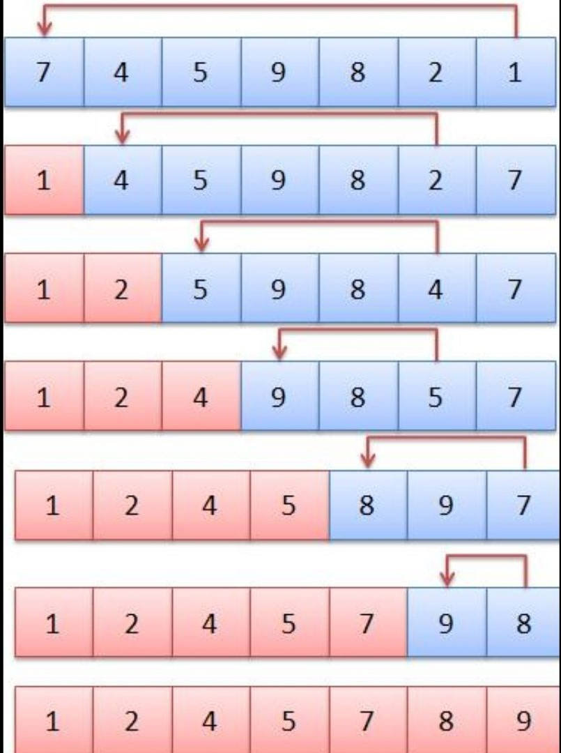 | Khi mảng đã được sắp xếp tăng dần hoặc giảm dần | Khi mảng đầu vào đã được sắp xếp theo thứ tự ngược lại với thứ tự cần tìm | O(n^2) | O(n) | O(n^2) | O(1) | "1. Được cải tiến từ Bubble Sort. 2. Khi mảng cần Được sắp xếp có kích thước nhỏ hay Khi mảng gần như đã Được sắp xếp theo đúng thứ tự thì sủ dụng thuật toán Selection Sort sẽ đạt hiệu quả cao. 3. Ưu và nhược điểm Ưu điểm: ->Dễ hiểu và dễ cài đặt: Thuật toán Selection Sort có cấu trúc đơn giản, ít yêu cầu đối với bộ nhớ và dễ cài đặt. ->Không yêu cầu bộ nhớ phụ: Thuật toán Selection Sort không yêu cầu bộ nhớ phụ để lưu trữ dữ liệu, điều này có nghĩa là không cần phải sử dụng ổ cứng hoặc bộ nhớ đệm. ->Có thể sử dụng để sắp xếp các phần tử trùng lặp: Selection Sort có thể được sử dụng để sắp xếp một mảng có chứa các phần tử trùng lặp. Nhược điểm: ->Độ phức tạp thời gian: Độ phức tạp thời gian của thuật toán Selection Sort là O(n^2), với n là số lượng phần tử trong mảng. Điều này có nghĩa là khi mảng có kích thước lớn, việc sử dụng thuật toán này sẽ mất rất nhiều thời gian. ->Không phù hợp cho các mảng lớn hoặc bị phân tán ngẫu nhiên: Selection Sort không phải là thuật toán tốt nhất để sắp xếp các mảng lớn hoặc các mảng bị phân tán ngẫu nhiên. Trong các trường hợp này, các thuật toán sắp xếp có độ phức tạp thời gian tốt hơn như Merge Sort, Quick Sort hoặc Heap Sort có thể được sử dụng để đạt được hiệu quả cao hơn. ->Không ổn định: Thuật toán Selection Sort không ổn định. Điều này có nghĩa là các phần tử bằng nhau có thể bị đổi chỗ trong quá trình sắp xếp, làm thay đổi thứ tự của chúng trong mảng kết quả. "
Interchange Sort | Tìm kiếm phần tử nhỏ nhất hoặc lớn nhất và đổi chỗ nó với phần tử đầu tiên. Sau đó, thuật toán tìm kiếm phần tử nhỏ nhất hoặc lớn nhất trong các phần tử còn lại và đổi chỗ nó với phần tử thứ hai. Thuật toán lặp lại việc này cho đến khi toàn bộ mảng được sắp xếp | void interchangeSort(int *a, int n) { for(int i=0;i<=n-2;i++) { for(int j=i+1;j<=n-1;j++) if(a[i]>a[j]) swap(a[i],a[j]); } } | Mảng ví dụ: 14 6 8 21 15 -Bước 1: a[0] = 14; +14 > 6, đổi chỗ 14 và 6 => 6 14 8 21 15 +14 > 8, đổi chỗ 14 và 8 => 6 8 14 21 15 +14 < 21, không đổi chỗ +14 < 15, không đổi chỗ -Bước 2: a[1] = 8; +8 < 14, không đổi chỗ +8 < 21, không đổi chỗ +8 < 15, không đổi chỗ -Bước 3: a[2] = 14; +14 < 21, không đổi chỗ +14 < 15, không đổi chỗ -Bước 4: a[3] = 21; +21 > 15, đổi chỗ 21 và 15 => 6 8 14 15 21 | Khi mảng đã được sắp xếp tăng dần từ trước đó | khi mảng đã được sắp xếp ngược lại so với thứ tự tăng dần, tức là tất cả các phần tử đều cần được hoán đổi vị trí để đưa về trạng thái đã sắp xếp | O(n^2) | O(n) | O(n^2) | O(1) | "1. Có một số điểm tương đồng với Selection Sort và Insertion Sort, và có cải tiến so với Bubble Sort. 2. Khi dữ liệu cần sắp xếp là nhỏ và đã gần đúng thứ tự, Interchange Sort có thể được sử dụng để sắp xếp một cách hiệu quả cao. 3. Ưu và nhược điểm Ưu điểm: ->Dễ hiểu và dễ cài đặt: Thuật toán Interchange Sort là một trong những thuật toán sắp xếp đơn giản nhất và dễ hiểu nhất. Việc cài đặt thuật toán này không đòi hỏi nhiều kiến thức về thuật toán hay ngôn ngữ lập trình. ->Không cần thêm bộ nhớ phụ: Interchange Sort thực hiện sắp xếp trực tiếp trên mảng ban đầu mà không cần tạo ra một mảng phụ nào. ->Có thể sử dụng khi dữ liệu đã gần đúng thứ tự: Khi dữ liệu đã gần đúng thứ tự, Interchange Sort có thể hoạt động hiệu quả hơn so với các thuật toán phức tạp hơn. Nhược điểm: ->Độ phức tạp thời gian: Thuật toán Interchange Sort có độ phức tạp thời gian là O(n^2), tức là nó không hiệu quả cho những bộ dữ liệu lớn. ->Không ổn định: Interchange Sort không đảm bảo tính ổn định, tức là những phần tử bằng nhau có thể bị đổi chỗ trong quá trình sắp xếp. ->Không hiệu quả trong trường hợp dữ liệu không gần đúng thứ tự: Nếu dữ liệu cần sắp xếp không gần đúng thứ tự, Interchange Sort sẽ thực hiện quá nhiều phép đổi chỗ, dẫn đến tốn thời gian và không hiệu quả."
Insertion Sort | Thuật toán sẽ duyệt danh sách từ phần tử thứ hai đến phần tử cuối. Với mỗi phần tử, ta sẽ so sánh nó với các phần tử đã được sắp xếp trước đó. Nếu phần tử đang xét nhỏ hơn các phần tử đã được sắp xếp, ta sẽ dịch chuyển các phần tử đó sang phía bên phải để tạo khoảng trống để chèn phần tử đang xét vào vị trí thích hợp. Khi tìm được vị trí thích hợp, ta sẽ chèn phần tử đó vào vị trí đó trong danh sách. Sau khi hoàn thành việc chèn phần tử hiện tại vào danh sách đã sắp xếp, ta sẽ tiếp tục với phần tử tiếp theo cho đến khi duyệt hết toàn bộ danh sách | void insertionSort(int *a, int n) { for(int i=1;i<n;i++) { int x = a[i]; int j; for(j=i-1;j>=0;j--) { if(x<a[j]) a[j+1] = a[j]; else break; } a[j+1] = x; } } | 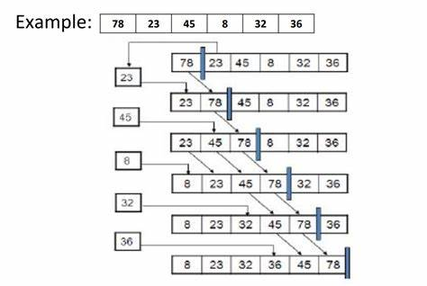 | Khi mảng đã được sắp xếp tăng dần hoặc giảm dần | khi dãy đầu vào đã được sắp xếp theo thứ tự giảm dần, tức là trường hợp đảo ngược hoàn toàn vị trí các phần tử | O(n^2) | O(n) | O(n^2) | O(1) | "1. Thuật toán insertion sort đạt hiệu quả cao khi áp dụng trên các dãy số nhỏ hoặc đã được sắp xếp một phần. Ngoài ra, khi số lượng phần tử trong dãy số không lớn và không đa dạng, thuật toán insertion sort cũng có thể đạt hiệu quả cao. 2. Ưu và nhược điểm Ưu điểm: ->Đơn giản và dễ hiểu: Thuật toán insertion sort rất đơn giản và dễ hiểu, nên có thể dễ dàng áp dụng trong các bài toán cơ bản. ->Hiệu quả khi dữ liệu đã gần như được sắp xếp: Khi dữ liệu đã gần như được sắp xếp, thuật toán insertion sort chỉ cần ít thao tác hoán đổi các phần tử và sắp xếp dữ liệu nhanh chóng. ->Hiệu quả với dữ liệu nhỏ: Với dữ liệu nhỏ, thuật toán insertion sort có thể đạt hiệu quả cao và được sử dụng phổ biến trong các ứng dụng thời gian thực. Nhược điểm: ->Hiệu quả kém với dữ liệu lớn: Với dữ liệu lớn, thuật toán insertion sort có thể trở nên chậm và không đủ hiệu quả so với các thuật toán sắp xếp khác. ->Hiệu quả kém với dữ liệu ngẫu nhiên: Với dữ liệu ngẫu nhiên, thuật toán insertion sort yêu cầu nhiều thao tác hoán đổi các phần tử, điều này khiến thuật toán trở nên chậm và không hiệu quả. ->Không thể sử dụng song song: Thuật toán insertion sort không thể sử dụng song song để tăng tốc độ sắp xếp các phần tử."
Binary Insertion Sort | Binary Insertion Sort là 1 biến thể của Insertion Sort nhưng được thiết kế để cải thiện hiệu suất nhờ vào thuật toán tìm kiếm nhị để tìm vị trí chính xác để chèn phần tử vào danh sách đã sắp xếp | void binaryInsertionSort(int *a, int n) { for(int i=1;i<n;i++) { int x = a[i]; int l = 0; int r = i-1; while(l<=r) { int mid = (l+r)/2; if(x<a[mid]) r = mid - 1; else l = mid + 1; } for(int j=i-1;j>=l;j--) a[j+1] = a[j]; a[l] = x; } } | cho mảng số nguyên: 14 6 8 21 15 B1: Bỏ qua phần tử đầu tiên, ta xét từ phần tử thứ hai. Xét dãy 14 6 8 21 15. Vị trí cần chèn của 6 là trước 14 vì 6<14, đẩy các phần tử từ vị trí đó về sau ta được dãy 14 14 8 21 15, chèn 6 vào vị trí đầu tiên => 6 14 8 21 15 B2: xét 6 14 8 21 15, 8<14 nên vị trí cần chèn là trước số 14, đẩy các phần tử về sau và chèn 8 vào vị trí đó => 6 8 14 21 15 B3: xét 6 8 14 21 15, 14<21 nên giữ nguyên. B4: xét 6 8 14 21 15, 21>15 nên vị trí cần chèn của 15 là trước 21, đẩy các phần tử về sau và chèn 15 vào vị trí đó => 6 8 14 21 15 Mảng đã được sắp xếp: 6 8 14 21 15 | Khi mảng đã được sắp xếp tăng dần hoặc giảm dần | khi mảng đã được sắp xếp ngược lại so với thứ tự tăng dần, tức là tất cả các phần tử đều cần được hoán đổi vị trí để đưa về trạng thái đã sắp xếp | O(n^2) | O(n) | O(n^2) | O(1) | Ưu điểm: 1.Hiệu quả với các danh sách đã được sắp xếp gần như hoàn chỉnh vì chỉ cần thực hiện một số lần so sánh ít hơn để hoàn thành quá trình sắp xếp. 2.Không tốn nhiều bộ nhớ. 3.Thuật toán đơn giản. Nhược điểm: Độ phức tạp thời gian: với một danh sách có kích thước lớn, có thể tốn nhiều thời gian để hoàn thành quá trình sắp xếp. Độ phức tạp thời gian của binary insertion sort là O(n^2) trong trường hợp xấu nhất.
Bubble Sort | So sánh hai phần tử liền kề, nếu chúng là hai nghịch thế của nhau thì hoán đổi vị trí của chúng | void bubbleSort(int *a, int n) { for(int i=0;i<n;i++) { for(int j=0;j<n-1;j++) if(a[j]>a[j+1]) swap(a[j],a[j+1]); } } | 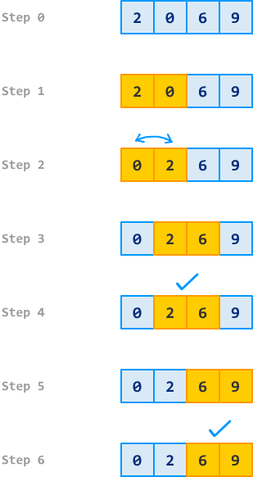 | Khi các phần tử của mảng đã được sắp xếp tăng dần hoặc giảm dần | Khi các phần tử của mảng được sắp xếp theo thứ tự ngược lại | O(n^2) | O(n) | O(n^2) | O(1) | Ưu điểm: -Dễ hiểu. -Dễ cài đặt. -Ít tiêu tốn bộ nhớ. Nhược điểm: -Độ phức tạp thời gian cao: Với độ phức tạp O(n^2), Bubble Sort không phù hợp cho các mảng có kích thước lớn, vì việc sắp xếp mảng sẽ tốn nhiều thời gian. -Không ổn định: Bubble Sort là một thuật toán không ổn định, có nghĩa là nó không đảm bảo giữ nguyên thứ tự của các phần tử bằng giá trị như là các thuật toán khác, chẳng hạn như Merge Sort. -Không hiệu quả với dữ liệu không phải là hầu hết đã được sắp xếp: Khi các phần tử của mảng đã sắp xếp đúng thứ tự, thuật toán vẫn phải chạy qua từng phần tử và không có bất kỳ phép so sánh nào được thực hiện, dẫn đến sự lãng phí thời gian.
Shake/Shaker Sort | Sử dụng hai đầu đọc để xử lý quét, một từ đầu mảng và di chuyển về cuối mảng, và một từ cuối mảng và di chuyển về đầu mảng. Khi đầu đọc gặp nhau, nó sẽ đánh dấu một lần hoàn thành vòng lặp và bắt đầu vòng lặp tiếp theo. Trong quá trình di chuyển, các phần tử sẽ được so sánh và nếu cần thiết thì hoán đổi vị trí. Tiếp tục lặp lại việc di chuyển các đầu đọc từ đầu đến cuối và từ cuối về đầu cho đến khi không còn phần tử nào cần hoán đổi nữa. Khi đó, mảng sẽ được sắp xếp theo thứ tự mong muốn. | void shakerSort(int *a,int l,int r){ int i=l; int j=r; int ping=0; while(l<r){ for(int i=l;i<r;i++) { if(a[i]>a[i+1]) { swap(a[i],a[i+1]); ping = i; } } r=ping; for(int j=r;j>l;j--) { if(a[j]<a[j-1]) { swap(a[j],a[j-1]); ping = j; } } l=ping; } } | Cho mảng số nguyên: 5 2 9 1 5 6 -B1: Khởi tạo đầu đọc i có giá trị bằng r (r=0),đầu đọc j có giá trị bằng l (l=5),biến ping có giá trị bằng 0 dùng để đánh dấu vị trí. -B2: Bắt đầu duyệt từ trái sang phải,nếu cặp giá trị liền nào không đúng thứ tự thì tiến hành hoán vị. ( 5 > 2 ) =>Hoán vị ping = 0 Mảng hiện tại : 2 5 9 1 5 6 +Tiếp tục tăng i lên 1 và so sánh : ( 5 < 9 ) => Không hoán vị Mảng lúc này giữ nguyên ( 9 > 1 ) => Hoán vị ping = 2 Mảng hiện tại: 2 5 1 9 5 6 ( 9 > 5 ) => Hoán vị ping = 3 Mảng hiện tại: 2 5 1 5 9 6 ( 9 > 6 ) => Hoán vị ping = 4 Mảng hiện tại: 2 5 1 5 6 9 Lúc này i đã chạy đến vị trí số 4 (4 < l=5 ),nên ta dừng vòng lập ở đây,gán r=ping=4. -B3: Bắt đầu duyệt từ cuối mảng,cụ thể là vị trí số 4 về đầu mảng,nếu cặp giá trị liền kề nào không đúng thứ tự thì tiến hành hoán vị. ( 6 > 5 ) => Không hoán vị Mảng giữ nguyên Tiếp tục giảm j xuống 1 và so sánh: ( 5 > 1 ) => Không hoán vị Mảng giữ nguyên ( 1 < 5 ) => Hoán vị ping = 2 Mảng hiện tại: 2 1 5 5 6 9 ( 1 < 2 ) => Hoán vị ping = 1 Mảng hiện tại: 1 2 5 5 6 9 Lúc này j đã chạy đến vị trí số 1 ( 1 > r=0 ), nên ta dừng vòng lập ở đây,gán l=ping=1. Lúc này ta đã thấy mảng đã được sắp xếp theo đúng thứ tự. | Khi các phần tử của mảng đã được sắp xếp tăng dần hoặc giảm dần | Khi các phần tử của mảng đã được sắp xếp tăng dần hoặc giảm dần | O(n^2) | O(n) | O(n^2) | O(n) | Ưu điểm : -So với Bubble Sort, Shaker Sort giúp giảm thiểu số lần hoán đổi vị trí phần tử, giúp thuật toán hoạt động hiệu quả hơn. -Thuật toán đơn giản và dễ hiểu. Nhược điểm: -Shaker Sort có độ phức tạp là O(n^2) trong trường hợp xấu nhất, khiến nó không phù hợp để sử dụng cho các tập dữ liệu lớn. -Không hiệu quả trong trường hợp mảng đã được sấp xếp theo thứ ngược lại. -Shaker Sort cần lưu trữ hai đầu đọc để thực hiện hoán đổi phần tử, điều này làm tăng độ phức tạp không gian và không phù hợp với các bài toán yêu cầu sử dụng ít bộ nhớ hơn.

Counting Sort | Sử dụng một mảng đếm để đếm số lần xuất hiện của mõi phần tử trong mảng đầu vào và sắp xếp chúng dựa trên số lần xuất hiện đó. Sau đó tính tổng cá giá trị cảu các phần tử trong mảng đếm để biết được vị trí của các phần tử trong mảng kết quả. | void countingSort(int arr[], int n, int maxVal) { // Khởi tạo mảng đếm int count[maxVal+1] = {0}; // Đếm số lần xuất hiện của từng phần tử trong mảng arr for (int i = 0; i < n; i++) { count[arr[i]]++; } // Tính tổng các giá trị trong mảng đếm để biết vị trí của các phần tử for (int i = 1; i <= maxVal; i++) { count[i] += count[i-1]; } // Tạo mảng kết quả và đưa các phần tử vào vị trí tương ứng int res[n]; for (int i = n-1; i >= 0; i--) { res[count[arr[i]]-1] = arr[i]; count[arr[i]]--; } // Sao chép các phần tử của mảng kết quả vào mảng đầu vào for (int i = 0; i < n; i++) { arr[i] = res[i]; } }void countingSort(int arr[], int n, int maxVal) { // Khởi tạo mảng đếm int count[maxVal+1] = {0}; // Đếm số lần xuất hiện của từng phần tử trong mảng arr for (int i = 0; i < n; i++) { count[arr[i]]++; } // Tính tổng các giá trị trong mảng đếm để biết vị trí của các phần tử for (int i = 1; i <= maxVal; i++) { count[i] += count[i-1]; } // Tạo mảng kết quả và đưa các phần tử vào vị trí tương ứng int res[n]; for (int i = n-1; i >= 0; i--) { res[count[arr[i]]-1] = arr[i]; count[arr[i]]--; } // Sao chép các phần tử của mảng kết quả vào mảng đầu vào for (int i = 0; i < n; i++) { arr[i] = res[i]; } | 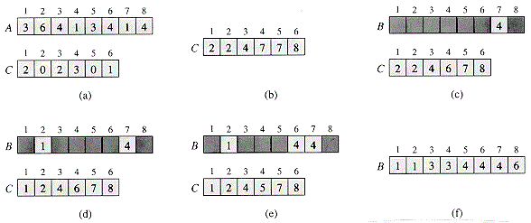 | Khi giá trị lớn nhất và giá trị nhỏ nhất trong mảng đầu vào cách nhau một khoảng cố định và có giá trị không quá lớn. | Khi giá trị lớn nhất và giá trị nhỏ nhất của mảng đầu vào cách nhau rất xa và có giá trị rất lớn | O(n+k) với n là kích thước mảng và k là giá trị lớn nhất của mảng | O(n+k) với n là kích thước mảng và k là giá trị lớn nhất của mảng | O(n+k) với n là kích thước mảng và k là giá trị lớn nhất của mảng | O(n+k) với n là kích thước mảng và k là giá trị lớn nhất của mảng | Ưu điểm : -Hiệu quả: Thuật toán Counting Sort có độ phức tạp thời gian O(n + k), nhanh hơn nhiều so với các thuật toán sắp xếp khác như Merge Sort hoặc Quick Sort. -Không dùng so sánh: Thuật toán không dùng so sánh giữa các phần tử trong mảng, mà chỉ đếm số lượng các phần tử có giá trị nhỏ hơn hay bằng một giá trị cố định. Điều này làm cho thuật toán hoạt động nhanh hơn và không bị ảnh hưởng bởi dữ liệu đầu vào. -Ổn định: Thuật toán Counting Sort là một thuật toán ổn định, tức là giữ nguyên thứ tự của các phần tử có cùng giá trị trong mảng. Nhược điểm: -Hạn chế về phạm vi giá trị: Thuật toán chỉ hoạt động hiệu quả khi phạm vi giá trị của mảng đầu vào nhỏ hơn số phần tử của mảng. Khi phạm vi giá trị quá lớn, việc tạo ra mảng trung gian để lưu trữ số lần xuất hiện của từng giá trị sẽ tốn rất nhiều không gian, dẫn đến hiệu suất của thuật toán bị giảm. -Tiêu tốn không gian: Thuật toán cần tạo ra một mảng trung gian để lưu trữ số lần xuất hiện của từng giá trị, dẫn đến tiêu tốn không gian bộ nhớ phụ thuộc vào phạm vi giá trị của mảng đầu vào.

Quick Sort | -Bước 1: Phân hoạch mảng +Chọn 1 giá trị ở giữa mảng làm vị trí trục,gọi là x. +Phân hoạch các phần tử trong mảng sao cho những phần tử đứng trước x có giá trị nhỏ hơn x,những phần tử đứng sau x có giá trị lớn hơn x. -Bước 2: +Sau khi phân hoạch xong,mảng được chia làm 2 mảng con. +Gọi đệ quy để sắp xếp cho từng mảng con này. | void QuickSort(int *a,int l,int r) //hàm này sẽ có nhiệm vụ sắp xếp mảng tăng dần. { int i=0, j=n-1; //Xử lý 2 hướng quét để đổi chỗ các cặp phần tử,nhằm mục đích đẩy các giá trị lớn hơn lớn hơn x về sau x,các giá trị nhỏ hơn x về trước x. int x=a[ (l+r) / 2 ]; //Khai báo giá trị trục. while( i <= j) //Điều kiện của quá trình quét: 2 đầu đọc không được vượt qua nhau. { while( a[i] < x ) i++; //Quét hướng từ đầu mảng: i xuất phát từ đầu mảng và tăng dần,nếu giá trị nhỏ hơn x thì di chuyển đến phần tử tiếptheo ,ngược lại thì dừng lại và ghi nhận vị trí i lúc này. while( a[j] > x ) j--; // Quét hướng từ cuối mảng: j xuất phát từ cuối mảng và giảm dần,nếu giá trị lớn hơn x thi di chuyển đến phần tử tiếp theo,ngược lại thì dừng lại vì ghi nhận vị trí j lúc này. if( i <= j ) //Nếu 2 đầu đọc không vượt qua nhau. { swap( a[i],a[j] ) //Hoán vị 2 giá trị tại vị trí i và j. //Dịch chuyển 2 đầu đọc tiếp tục tìm cặp phần tử tiếp theo để hoán vị. i++; j++; } } //Sau khi phân hoạch xong,mảng bây giờ được chia thành mảng con,bên trái x là những phần tử nhỏ hợn x,bên phải x là những phần tử lớn hơn x,tuy nhiên chúng chưa được sắp xếp tăng dần như mong muốn, nên ta tiếp tục gọi đệ quy để tiếp tục sắp xếp cho hoàn chỉnh. if( l < j ) QuickSort(a, l , j); //Gọi đệ quy cho mảng con bên trái. if( i > r ) QuickSort(a, i , r); //Gọi đệ quy cho mảng con bên phải. } | 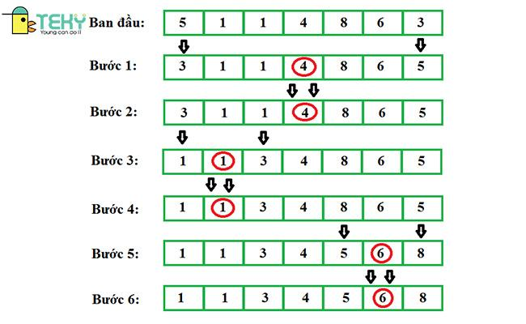 | Giá trị trục ở giữa chia mảng ra đúng chính xác 2 mảng con bằng nhau. | Khi giá trị trục là giá trị lớn nhất hoặc nhỏ nhất trong mảng,lúc này vô tình phân hoạch mảng thành 2 nửakhông cân bằng,tức một nửa mảng con rỗng và nửa còn lại chứa tất cả các phần tử. | O(n^2) | O(nlogn) | O(nlogn) | O(logn) | Ưu điểm: -Thuật toán có độ phức tạp nhỏ hơn các thuật toán sắp xếp đơn giản, tốc độ xử lý tương đối nhanh. Trong một số trường hợp ,Quick Sort là thuật toán có tốc độ tốt nhất. -Sử dụng không gian tối thiểu: QuickSort sử dụng phương pháp đệ quy, giúp giảm thiểu sử dụng bộ nhớ trong quá trình thực thi. -Thông dụng, được áp dụng nhiều trong lập trình, trong thư viện của các ngôn ngữ lập trình như C++, Java, C# . . . Nhược điểm: -Giá trị trục có thể ảnh hưởng đến hiệu suất của thuật toán. -Không phù hợp cho dữ liệu lớn và phân bố không đồng đều: Thuật toán Quick Sort có thể gặp khó khăn khi sắp xếp dữ liệu lớn hoặc dữ liệu có phân bố không đồng đều

Merge Sort | Sử dụng phương pháp chia để trị bằng cách chia mảng thành các mảng con có kích thước nhỏ hơn , tiếp tục chia cho đến khi mỗi mảng con chỉ chứa phần tử. Sau đó thực hiện trộn các mảng con đã sắp xếp để tạo ra mảng ban đầu được sắp xếp | void Merge(int *a, int left, int mid, int right) { int *temp = new int[right - left+1 ]; int m = 0; int i = left; int j = mid+1; while(!(i>mid && j>right)) { if((i<=mid && j<=right && a[i]<a[j]) || j>right) temp[m++] = a[i++]; else temp[m++] = a[j++]; } for(int i=0;i<m;i++) a[left+i] = temp[i]; delete[] temp; } void mergeSort(int *a, int l, int r) { if(l<r) { int mid = (l+r)/2; mergeSort(a,l,mid); mergeSort(a,mid+1,r); Merge(a,l,mid,r); } } | 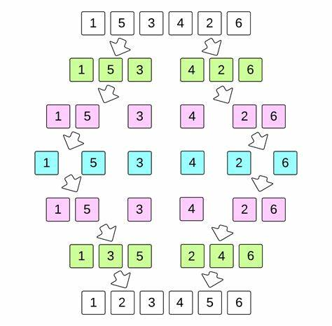 | Khi mảng đã được sắp xếp theo thứ tụ | Khi mảng đã được sắp xếp theo thứ tự ngược lại | O(nlogn) | O(nlogn) | O(nlogn) | O(n) | Ưu điểm: -Hiệu quả với dữ liệu lớn: Merge Sort là một thuật toán hiệu quả với các mảng lớn. Với độ phức tạp thời gian là O(nlogn), thuật toán này có thể xử lý các mảng có hàng triệu phần tử một cách nhanh chóng. -Ổn định: Merge Sort là một thuật toán ổn định, có nghĩa là nó giữ nguyên thứ tự của các phần tử có giá trị bằng nhau. Nhược điểm: -Tiêu tốn bộ nhớ: Merge Sort cần sử dụng một mảng bổ sung để lưu trữ kết quả trung gian của quá trình chia mảng và trộn các phần tử. Do đó, nó có thể tiêu tốn nhiều bộ nhớ hơn so với các thuật toán khác.

Heap Sort | Sắp xếp dựa trên cấu trúc bằng cách lấy ra phần tử lớn nhất (max heap) hoặc nhỏ nhất (min heap) đưa vào mảng kết quả và tiếp tục cho đến khi heap | void Heapify(int *a, int n, int i) { int largest = i; int left = 2 * i + 1; int right = 2 * i + 2; if(left < n && a[left] > a[largest]) largest = left; if(right < n && a[right] > a[largest]) largest = right; if (largest != i) { swap(a[i], a[largest]); Heapify(a, n, largest); } } void heapSort(int *a, int n) { for (int i = n / 2 - 1; i >= 0; i--) Heapify(a, n, i); for (int i = n - 1; i >= 0; i--) { swap(a[0], a[i]); Heapify(a, i, 0); } } | 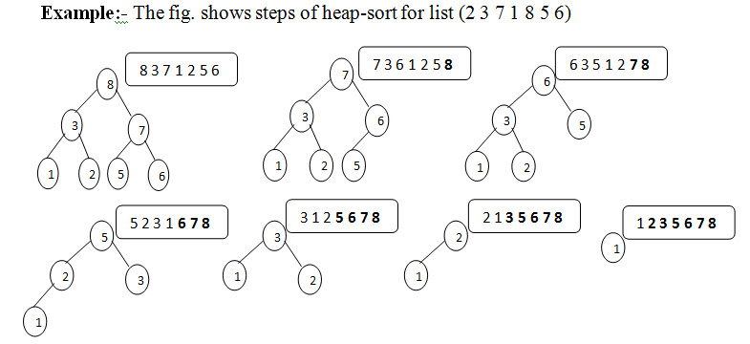 | Khi mảng đã được sắp xếp hoặc gần như sắp xếp xong. Khi đó sẽ không cần thực hiện nhiều thao tác hoán đổi phần tử trong quá trình xây dựng cấu trúc heap. | Khi mảng được sắp xếp nhưng theo thứ tự ngược lại so với nhu cầu | O(nlogn) | O(nlogn) | O(nlogn) | O(1) | Ưu điểm: -Hiệu quả: Heap Sort là một trong những thuật toán sắp xếp nhanh nhất, với độ phức tạp thời gian O(nlogn) trong trường hợp trung bình và trong trường hợp xấu nhất. -Không sử dụng thêm bộ nhớ: Heap Sort là thuật toán sắp xếp "in-place", nghĩa là không cần sử dụng bộ nhớ phụ để lưu trữ dữ liệu. Điều này làm cho Heap Sort trở thành lựa chọn tốt cho các ứng dụng có hạn chế bộ nhớ. -Ổn định: Heap Sort là một thuật toán ổn định, có nghĩa là nó không thay đổi vị trí của các phần tử có cùng giá trị trong danh sách đầu vào. Nhược điểm: -Không ổn định. -Không hiệu quả cho các danh sách nhỏ. -Có thể gây ra tràn bộ nhớ. -Yêu cầu nhiều phép hoán đổi. -Không hiệu quả cho dữ liệu gần như đã sắp xếp.

Shell Sort | Sắp xếp một mảng bằng cách chia nhỏ mảng thành các đoạn con và sử dụng Insertion Sort để sắp xếp từng đoạn con. Ban đầu người lập trình sẽ chọn 1 gap để chia mảng thành các đoạn con, thường gap sẽ là một nửa độ dài của mảng và sắp xếp đoạn con bằng Insertion Sort. Tiếp đo gap sẽ được chia đôi và tiếp tục quá trình trên cho đến khi gap bằng 1. | void shellSort(int *a,int n){ for(int gap=n/2;gap>0;gap/=2) { for(int i=gap;i<n;i++) { int j=i; int temp=a[i]; for(j=i;j>=gap&&temp<a[j-gap];j-=gap) { a[j]=a[j-gap]; } a[j]=temp; } } } | 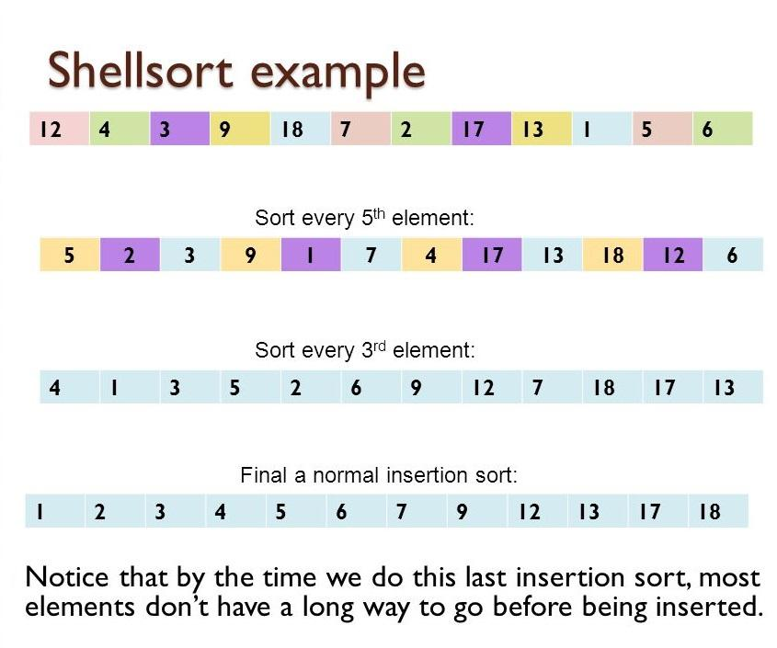 | Khi mảng đã được sắp xếp sẵn hoàn toàn | Khi mảng được sắp xếp theo thứ tự ngược | O(n^2) | O(nlogn) | O(nlogn) hoặc O(n^1.25) | O(1) | Ưu điểm: -Tốc độ sắp xếp nhanh: Shell Sort sử dụng phương pháp sắp xếp chia để trị, nó giúp tăng tốc quá trình sắp xếp bằng cách sắp xếp các phần tử ở các khoảng cách khác nhau trước khi sắp xếp toàn bộ mảng. Điều này giúp giảm số lần so sánh cần thiết để sắp xếp mảng. -Có thể tùy chỉnh: Với Shell Sort, ta có thể tùy chỉnh kích thước khoảng cách để phù hợp với dữ liệu cụ thể của. Điều này có nghĩa là có thể tối ưu hóa thuật toán để đạt được hiệu quả sắp xếp tốt nhất cho dữ liệu theo yêu cầu đề bài. Nhược điểm: -Không ổn định: Shell Sort là một thuật toán không ổn định, điều này có nghĩa là nó có thể thay đổi thứ tự của các phần tử bằng nhau trong quá trình sắp xếp. -Không dễ hiểu.
Radix Sort | Sử dụng phương pháp chia các số thành từng chữ số và sau đó lần lượt so sánh, bắt đầu từ hàng đơn vị, đến hàng chục, hàng trăm... Các số sau đó sẽ được chia thành các cụm tạm thời và sau đó sẽ được sắp xếp theo thứ tự tăng dần theo cách so sánh tương ứng. | int getMax(int *a, int n) { int max = a[0]; for (int i = 1; i < n; i++) { if (a[i] > max) max = a[i]; } return max; } void countSort(int *a, int n, int exp) { int output[n]; int i, count[10] = { 0 }; for (i = 0; i < n; i++) count[(a[i] / exp) % 10]++; for (i = 1; i < 10; i++) count[i] += count[i - 1]; for (i = n - 1; i >= 0; i--) { output[count[(a[i] / exp) % 10] - 1] = a[i]; count[(a[i] / exp) % 10]--; } for (i = 0; i < n; i++) a[i] = output[i]; } void radixSort(int *a, int n) { int m = getMax(a, n); for (int exp = 1; m / exp > 0; exp *= 10) countSort(a, n, exp); } | 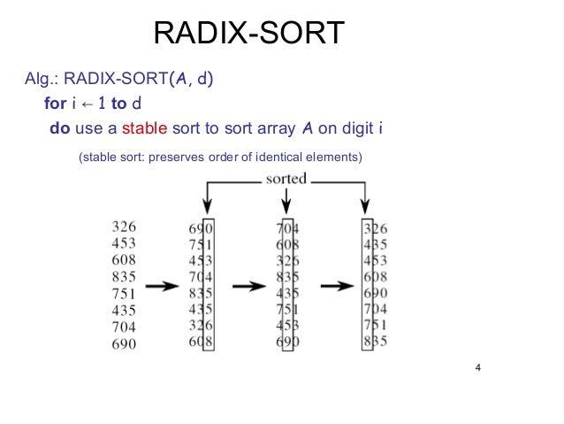 | Khi tất cả các số có cùng số lượng chữ số và số này là duy nhất | Khi các số có số lượng chữ số khác nhau và các số này cũng khác | O(nk) với n là kích thước của mảng và k là số lượng chữ số của số lớn nhất có trong mảng | O(nk) với n là kích thước của mảng và k là số lượng chữ số của số lớn nhất có trong mảng | O(nk) với n là kích thước của mảng và k là số lượng chữ số của số lớn nhất có trong mảng | O(n+k) | Ưu điểm: - Hiệu suất tốt: Radix Sort là thuật toán sắp xếp tuyến tính với thời gian chạy tốt hơn nhiều so với các thuật toán sắp xếp khác. Đặc biệt, nó hoạt động rất nhanh khi xử lý các tập dữ liệu lớn. - Sắp xếp các số nguyên lớn: Radix Sort có thể sắp xếp các số nguyên rất lớn, đối với các số lớn hơn kích thước của bộ nhớ chương trình, nó có thể được sắp xếp bằng cách chia thành các phần nhỏ hơn và sắp xếp từng phần riêng lẻ. - Không sử dụng phép so sánh: Radix Sort không sử dụng phép so sánh, do đó nó không bị ảnh hưởng bởi thứ tự các phần tử. Thay vào đó, nó sử dụng kỹ thuật đếm để sắp xếp các phần tử. - Dễ dàng cài đặt: Radix Sort rất dễ dàng để cài đặt và nó không yêu cầu kiến thức toán học phức tạp để hiểu. Nhược điểm: - Không hiệu quả đối với các loại dữ liệu khác: Radix Sort hoạt động tốt cho các loại dữ liệu số nguyên, nhưng nó không hiệu quả với các loại dữ liệu khác như chuỗi, số thực,... - Tốn bộ nhớ: Radix Sort cần bộ nhớ phụ để lưu các số lượng đếm trong quá trình sắp xếp. Vì vậy, nếu dữ liệu đầu vào rất lớn, việc sử dụng bộ nhớ sẽ tăng đáng kể, có thể dẫn đến tình trạng không đủ bộ nhớ. - Không ổn định: Radix Sort không ổn định, nghĩa là nó không đảm bảo thứ tự của các phần tử bằng nhau sau khi sắp xếp. - Phải biết trước kích thước của dữ liệu đầu vào: Radix Sort yêu cầu biết trước kích thước của dữ liệu đầu vào để xác định số lượng vòng lặp cần thiết để sắp xếp.

